Sheet1
 |  |  |  |  | Zsákutca | #7

 |  |  |  |  |  |  | #6
Itt két bandita mondjuk az emberkék helyett, késekkel, amik lootolhatók

 |  |  |  |  |  |  |  | #4

Ez egy pince . Esetleg itt egy kalapács lehetne, csak nem találtam jó képet. Kalapács combatban +atk

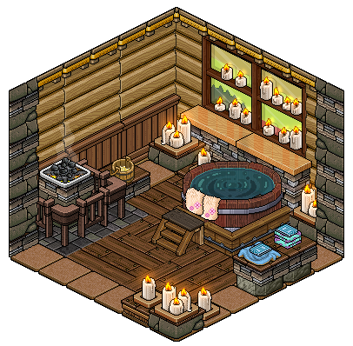
Ez a ház belseje akar lenni, csak nem találtam jó képet:/ Konyha, esetleg ágy, stb Lootolható kaja, ami plusz hp-t ad, arany
 |  |  |  |  |  |  |  | #3
 |  |  |  |  |  |  | #5


Ha megszereztük a szellemtől a nyakláncot, akkor elvihetjük egy idős hölgynek, aki megjutalmaz.

Itt arra gondoltam, hogy 2 katona lehetne, akik megállítanának, és vagy aranyat adnánk nekik, vagy harcolhatnánk. Esetleg ha van karizma, akkor azt használhatnánk. Nem emlékszel, hogy velük voltál-e de ők sem emlékeznek rád úgy látszik.

Itt esetleg lóbefogásra egy quest, ami move speedet ad és extra inventory spacet

 |  |  |  |  |  |  |  |  |  |  | #20

 |  |  |  |  | Start |  | #1 |  | #2
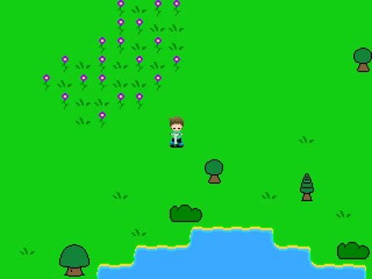


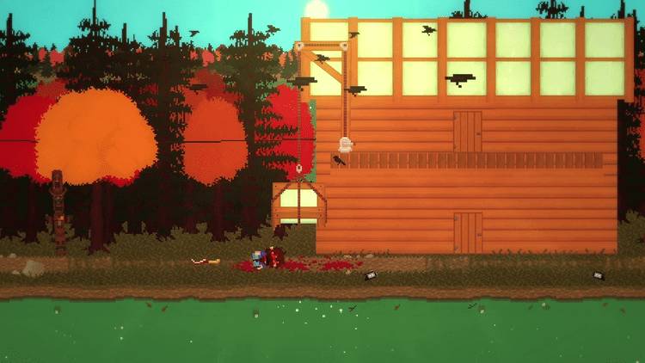
Beszélhetünk a kapitánnyal, aki elmondja nekünk, hogy ez egy frissen elfoglalt falu. Ha akarunk csatlakozhatunk a seregbe. Talán ott majd valami felfrissíti a memóriánkat. A kapitány egy küldetésre küld el, ami leteszteli az erőt és jutalmat ad a végén, illetve csatlakozunk az egyik oldalhoz.

Faluban van egy helyiőrség és egy világítótorony, amiről azt mondják, hogy kísértetjárta
#11
 |  |  |  | #8

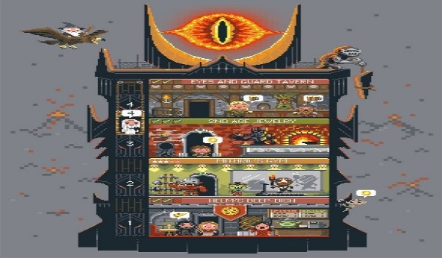
 | #10 |  | #9 |  | #15 |  |  | #16 |  | #18

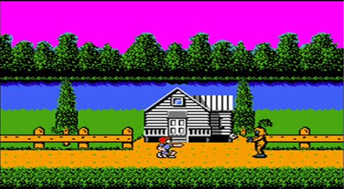
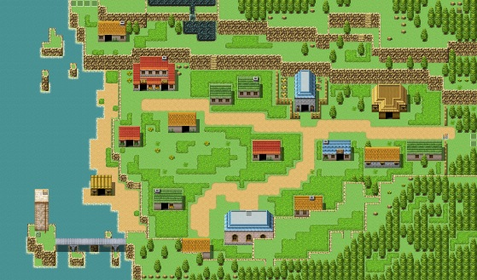
 |  |  |  |  |  |  |  |  |  |  |  |  | #21

Itt egy emberrel találkozol, aki megkéri, hogy szabadítsd ki a feleségét, akit elraboltak és a közeli házba vittek
Vagy bemegyünk a házba és segítünk a férfinak, megmentjük a feleségét, vagy megyünk tovább jobbra.


Itt házikó helyett én csak táblát gondoltam, egy-egy település névvel.

Kivizsgáljuk a kísértetjárást, megküzdünk a szellemmel és egy láncot találunk. Talán valaki tud róla valamit a faluban. A nyaklánc statokat ad
#12 |  |  |  |  |  |  |  |  |  |  |  | #19

 |  |  |  |  |  |  |  | #17
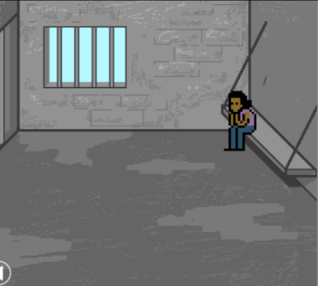

 |  | #14
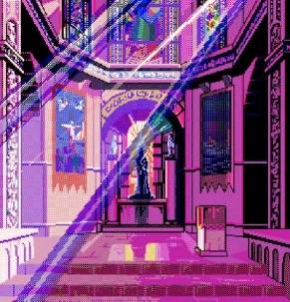
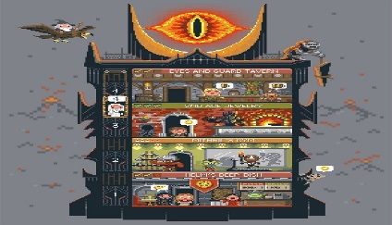

Ha kiszabadítottuk a hölgyet, akkor a férfihez visszamenve egy ajándékot kapunk, ami lehetne valami fegyver (családi ereklélyük pl)

Egy őrtoronyba bemenve. Itt folytatódhatna a főküldetés. Kapitány ad küldetést, hogy
letesztelje az erőd, hogy csatlakozhatsz-e hozzá
#13
Egy templom, ahova bemenve esetleg egy faithet lehetne választani, ami extra pontot ad egy-egy stathoz

